Explicación MiniQAW
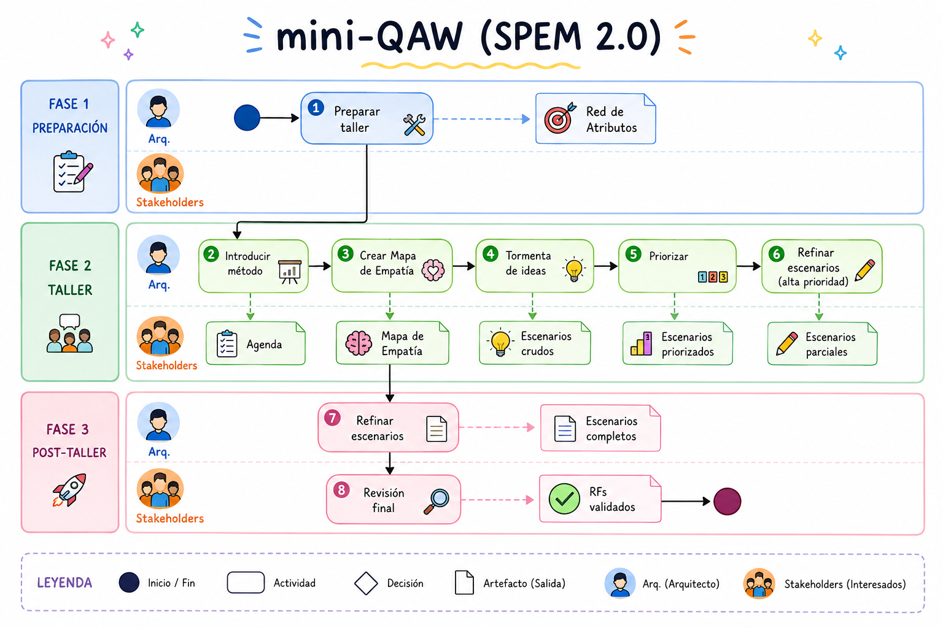

2. Diagrama de empatía
Aspecto | Administrador | Autor | Revisor | Docente | Estudiante
Disponibilidad | 3 | 3 | 2 | 3 | 3
Usabilidad | 2 | 3 | 3 | 3 | 3
Seguridad | 3 | 2 | 2 | 2 | 1
Modificabilidad | 1 | 1 | 1 | 1 | 1
Performance | 2 | 2 | 2 | 2 | 3
Escalabilidad | 2 | 1 | 1 | 2 | 2

Aspectos por rol

